委託先用
（２）委託先における研究体制

委託先名 | ○○株式会社 （法人番号： ） |  |  |  |  |  | 提案書への貼り付け方（他のシートも、やり方は同様です。）
研究開発責任者 | 氏 名 | フリガナ | 所属・役職
 |  |  |  |  |  |  | ①貼り付けたい範囲のセルを選択し、コピー（「Ctrl＋C」または、右クリックでコピーを選択）
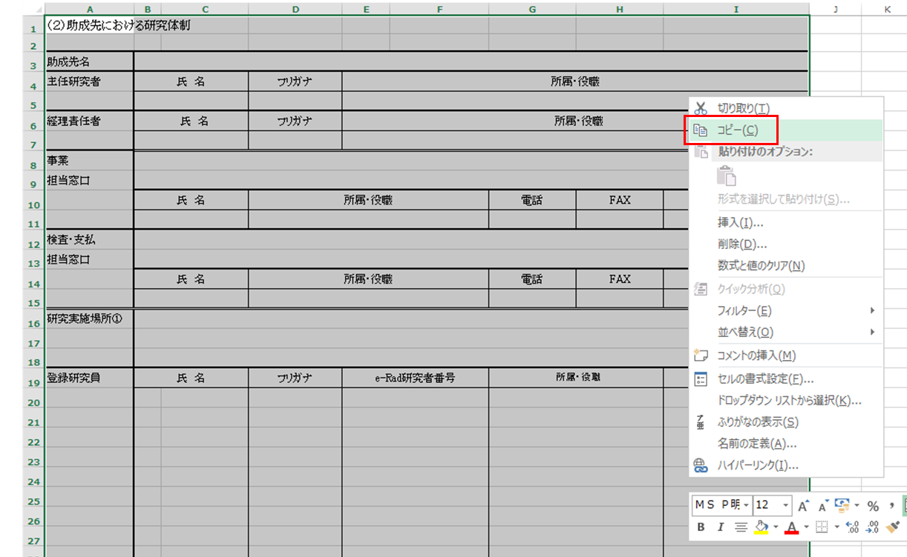
経理責任者 | 氏 名 | フリガナ | 所属・役職

住所・最寄り駅を記載（提案書記載例を参照）
事業
担当窓口
 | 氏 名 | 所属・役職 |  | 電話 | FAX | E-mail

検査・支払
担当窓口
 | 氏 名 | 所属・役職 |  | 電話 | FAX | E-mail

名称・住所・最寄り駅を記載（提案書記載例を参照）
研究実施場所①

登録研究員 | 氏 名 | フリガナ | e-Rad研究者番号 | 所属・役職 |  | 主な担当事業内容

 |  |  |  |  |  |  | ②提案書（Word内）の貼り付けたいところで右クリックし、オプションで「図」を選択して、貼り付け。
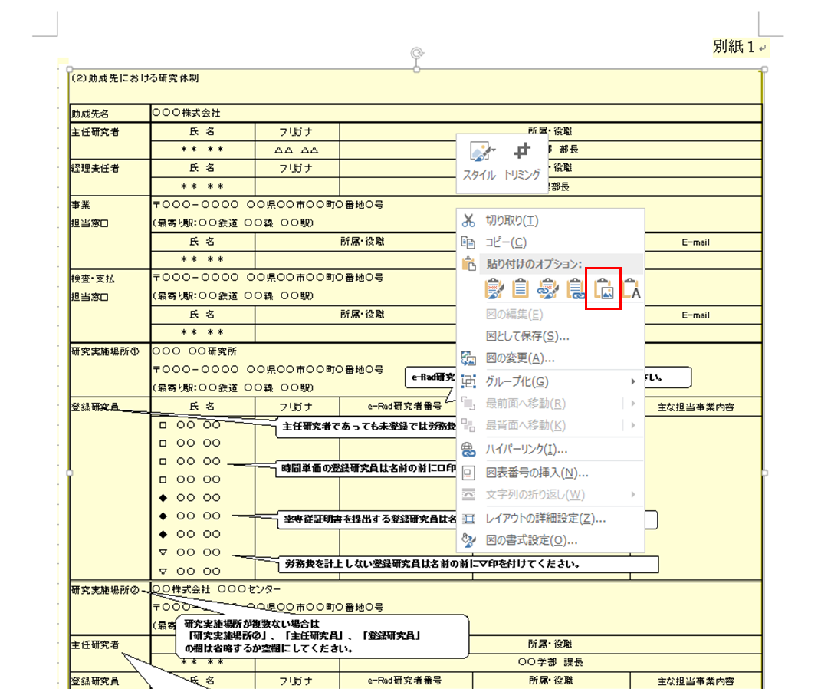

研究実施場所②

研究開発責任者 | 氏 名 | フリガナ | 所属・役職

登録研究員 | 氏 名 | フリガナ | e-Rad研究者番号 | 所属・役職 |  | 主な担当事業内容

研究分担先名／
分室名

研究開発責任者 | 氏 名 | フリガナ | 所属・役職

経理責任者 | 氏 名 | フリガナ | 所属・役職

研究実施場所

登録研究員 | 氏 名 | フリガナ | e-Rad研究者番号 | 所属・役職 |  | 主な担当事業内容

